증빙폴더 작성 방법
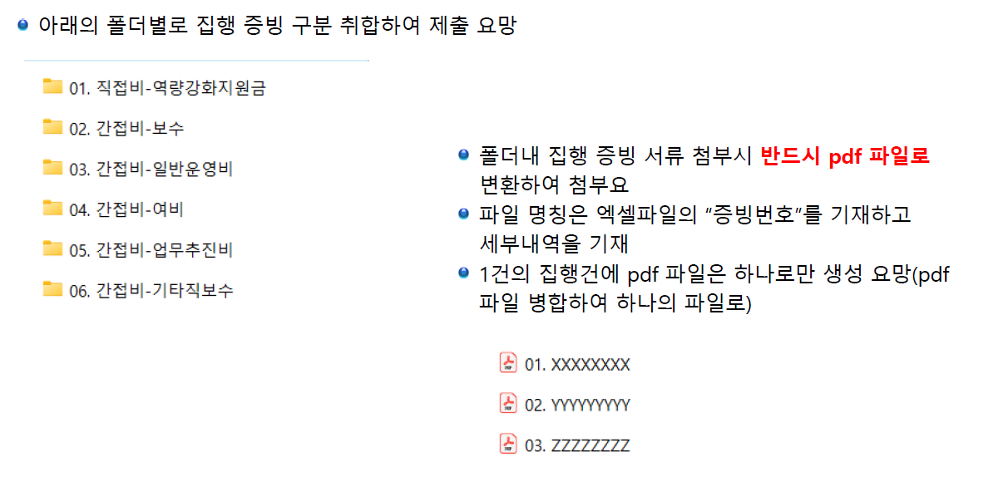

pdf 파일 작성시 순서 예시
1. 지출결의서(품의서)
2. 역량강화지원금 신청서
3. 거래처 사업자등록증 및 통장사본
4. 세금계산서 or 카드전표 or 청년 개인계좌이체내역(신분증, 통장사본, 이체내역서)
5. 계약서, 거래명세서, 견적서
6. 결과보고서
7. 기타 집행 증빙

